初期画面表示
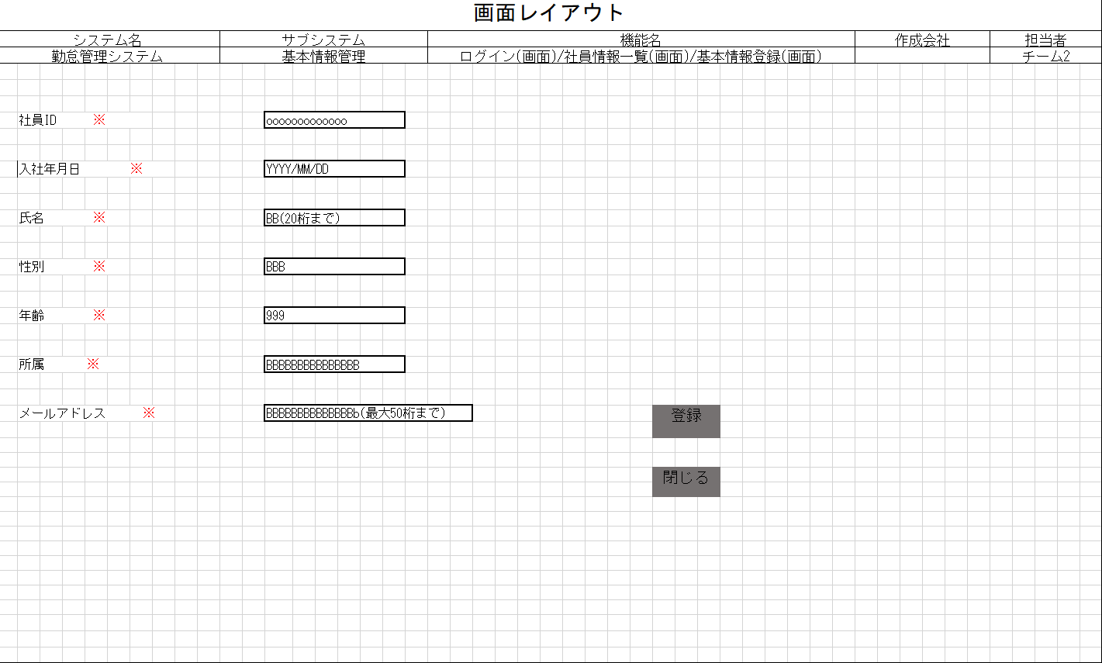
単体試験仕様書 |  | システムID | KS | 画面ID | KS001 | 作成者 | 王 | 更新者
 |  | システム名称 | 勤怠システム | 画面名 | ログイン | 作成日 | 2023-01-25 | 更新日

 | 初期画面

単体テストエビデンス
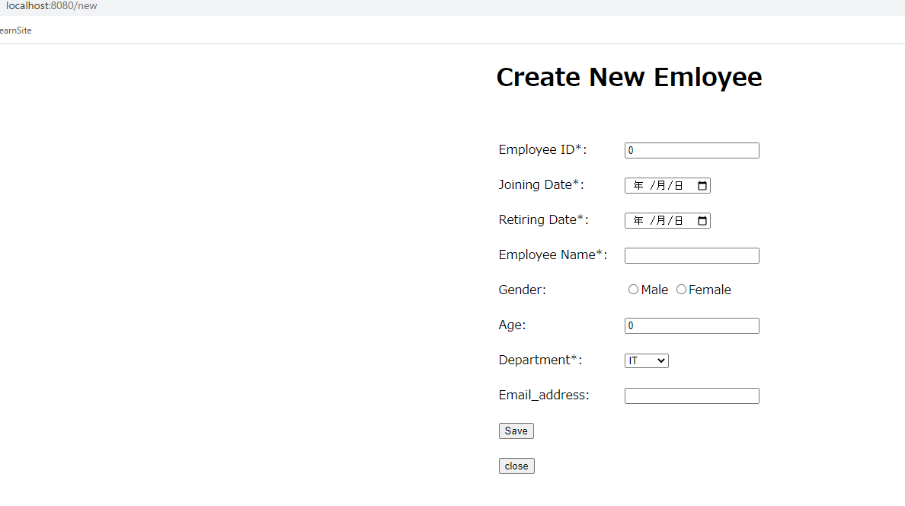
単体試験仕様書 | システムID | KS | 画面ID | KS001 | 作成者 | 王 | 更新者
 | システム名称 | 勤怠システム | 画面名 | 登録 | 作成日 | 2023-01-25 | 更新日

ケース
単体試験仕様書 |  | システムID | KS | 画面ID |  |  |  | KS001 | 作成者 | 王 | 更新者
 |  | システム名称 | 勤怠システム | 画面名 |  |  |  | 情報登録 | 作成日 | 2023-01-25 | 更新日

チェック内容
チェックポイント
 |  |  |  |  | 1 | 2 | 3 | 4
チェック条件 | 画面初期表示 |  |  |  | ○

 | 入社年月日
 | 未入力の場合 |  |  |  |  | ○
 | 入力の場合 |  |  |  |  |  | ○

 | 氏名
 | 未入力の場合 |  |  |  |  | ○
 | 入力の場合 |  |  |  |  |  | ○

 | 性別
 | 未入力の場合 |  |  |  |  | ○
 | 入力の場合 |  |  |  |  |  | ○

 | 年齢
 | 未入力の場合 |  |  |  |  | ○
 | 入力の場合 |  |  |  |  |  | ○

 | 所属
 | 未入力の場合 |  |  |  |  | ○
 | 入力の場合 |  |  |  |  |  | ○

 | メールアドレス
 | 未入力の場合 |  |  |  |  | ○
 | 入力の場合 |  |  |  |  |  | ○

 | 登録ボタンを押下する場合 |  |  |  |  | ○ | ○
 | 閉じるボタンを押下する場合 |  |  |  |  |  |  | ○

 | 入社年月日に空白が表示されること。 |  |  |  | ○
 | 氏名に空白が表示されること。 |  |  |  | ○
 | 性別に空白が表示されること。 |  |  |  | ○
 | 年齢に空白が表示されること。 |  |  |  | ○
 | 所属に空白が表示されること。 |  |  |  | ○
確認内容 | メールアドレスに空白が表示されること。 |  |  |  | ○
 | 入社年月日にフォーカスが表示されること。 |  |  |  | ○

 | エラー「E0001 入社年月日は必須項目です。」が表示されること。 |  |  |  |  | ○
 | エラー「E0001 氏名は必須項目です。」が表示されること。 |  |  |  |  | ○
 | エラー「E0001 性別は必須項目です。」が表示されること。 |  |  |  |  | ○
 | エラー「E0001 年齢は必須項目です。」が表示されること。 |  |  |  |  | ○
 | エラー「E0001 所属は必須項目です。」が表示されること。 |  |  |  |  | ○
 | エラー「E0001 メールアドレスは必須項目です。」が表示されること。 |  |  |  |  | ○

 | 勤怠実績一覧画面へ遷移すること。 |  |  |  |  |  | ○ | ○

実施結果
実施者
検証日
確認者
確認日

